Sheet2
 |  | 收入 | 成本 |  | 利润
 |  |  | 实际 | 评价 | 实际 | 评价
合计
一 | 油气主营业务 | 68606.41 | 37792.85 | 41802.64 | 26612.71 | 22602.93
(一) | 原油 | 67340.79 | 37792.85 | 41802.64 | 25424.53 | 21414.74
1 | 自有井 | 64288.71 | 37574.55 | 41581.4 | 22777.63 | 18770.78 | 把关井费用剔除
2 | 合作井 | 3052.09 | 218.3 | 221.24 | 2646.9 | 60130.94 | 把关井费用剔除
3 | 其他合作业务 |  |  | 33 |  |  | 指：为油公司处理油气业务的成本
(二) | 天然气 | 1265.61 | 0 | 0 | 1188.18 | 1188.18
1 | 气层气 | 0 | 0 | 0 | 0 | 0
2 | 伴生气 | 1265.61 | - | - | 1188.18 | 1188.18
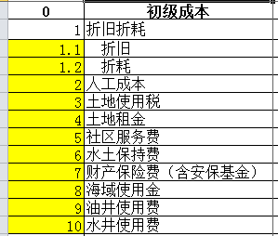
-1 | 自有井 | 1242.62 | - | - | 1166.6 | 1166.6
-2 | 合作井 | 22.99 | - | - | 21.58 | 21.58
(三) | 凝析油 | 0 | 0 | - | 0 | -
(四) | 液化气 | 0 | 0 | - | 0 | -
二 | 关井占用 |  |  |  |  |  | 无液量无油气当量
1 | 临时关井 |  |  |  |  |  | 其他
2 | 长停井 |  |  |  |  |  | 当月仅有固定成本（见截图）且最近6个月无液量无油气当量
3 | 报废井 |  |  |  |  |  | 当月无费用
三 | 非油气业务 | -45.66 | 0 | - | -45.66 | - | 含为油公司处理油气业务收取的油气处理费

